상품제안서
타이틀리스트 골프공 PRO V1 로고(4구) | 상품코드: S25680

 |  |  |  |  |  |  | 02-713-8555 | www.synergygift.co.kr
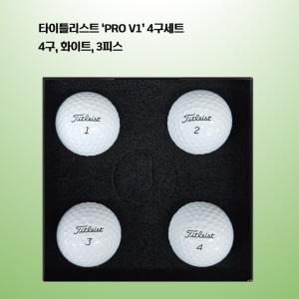

【상세/제작정보】

【인쇄/포장옵션】 | 풀칼라 / 포장지포장

【공급단가】 | 수량 | 20~ | 50~ | 100~ | 500~ | 1,000~
*VAT별도 | 단가 | 28,120원 | 27,670원 | 26,320원 | 25,650원 | 25,200원

【상품 URL】 | https://www.synergygift.co.kr:443/src/goods_detail.php?gdno=25680

